Задание №1
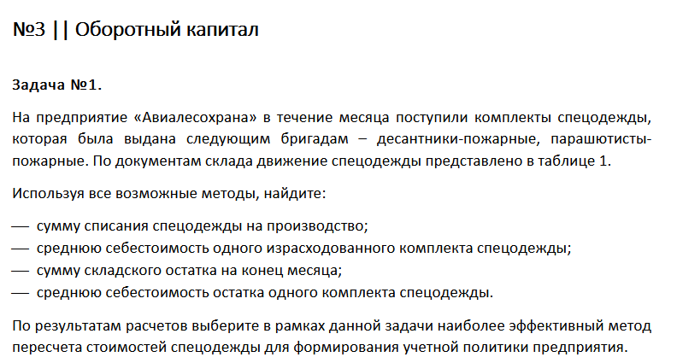

Дата месяца | Приход |  | Расход
 | количество, шт. | цена, руб./шт. | количество, шт.
остаток на 1-е число | 100 | 1020
на 10-е число | 150 | 1000 | 200
на 20-е число | 50 | 1200 | 80
на 30-е число | 50 | 1200 | 20
итого | 350 | – | 300

Метод средней себестоимости

Дата месяца | Приход |  |  | Расход | Остаток
 | количество, шт. | цена, руб./шт. | сумма | количество, шт.
остаток на 1-е число | 100 | 1020 | 102000
на 10-е число | 150 | 1000 | 150000 | 200
на 20-е число | 50 | 1200 | 60000 | 80
на 30-е число | 50 | 1200 | 60000 | 20
итого | 350 | – | 372000 | 300 | 50
средняя себестоимость одного израсходоного комплекта | 1,062.86 | руб./шт
сумма списания спецодежды на производство | 318,857.14 | руб.
сумму складского остатка на конец месяца | 53,142.86 | руб.
средняя себестоимость остатка одного комплекта спецодежды | 1,062.86 | руб./шт

Метод FIFO
300 = 100+ 150 + 50
сумма списания спецодежды на производство | 312000 | руб.
сумма складского остатка на конец месяца | 60000 | руб.
средняя себестоимость одного израсходоного комплекта | 1040 | руб./шт
средняя себестоимость остатка одного комплекта спецодежды | 1200 | руб./шт

Метод LIFO
300 = 50 + 50 + 150 + (100 — 50)
сумма списания спецодежды на производство | 321000 | руб.
сумма складского остатка на конец месяца | 51000 | руб.
средняя себестоимость одного израсходоного комплекта | 1070 | руб./шт
средняя себестоимость остатка одного комплекта спецодежды | 1020 | руб./шт

Вывод:
Метод средней себестоимости при этом методе складские запасы оцениваются по той же цене, по которой списываются в расходы материалы и затраты на материалы более приближены к реальным.
Метод LIFO подходит лучше всего к этой задаче, потому что его используют при наличии роста цен это мы и видим в таблцие в столбце цены за штуку. По сравнению с началом месяца, цены на конец месяца увеличились
Метод FIFO нам не подходит из-за того, что у нас не наблюдается снижения цен, а наоборот их увелечение

